Technische Umsetzung
Beispiel 1: Einfamilienhaus mit Normschacht (Betonrohr mit Boden) als Retentionsmassnahme
Drosselwert = 0.9 l/s, erforderliches Retentionsvolumen = 4.4 m3, einfache runde Durchflussöffnung = 22 mm
Vor Retentionsschacht einen Schlammsammler vorsehen, um das Verstopfungsrisiko zu minimieren!

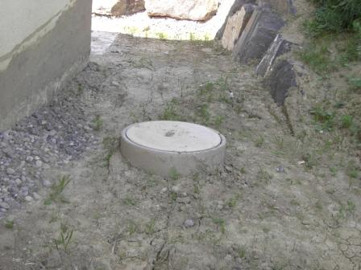
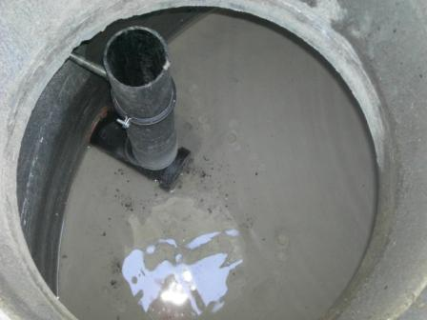

Notüberlauf

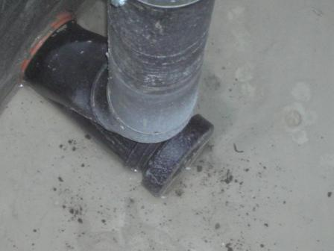
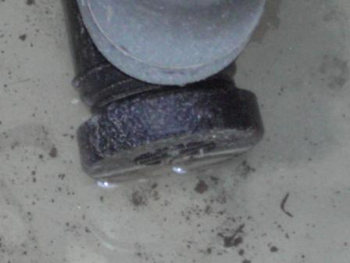

einfache runde Öffnung

Beispiel 2: Retentionsbecken und Betonsickerungsrohr-Schacht
Drosselwert = 2.9 l/s, erforderliches Retentionsvolumen = 36.7 m3, einfache runde Durchflussöffnung = 39 mm
Umzäunung vorsehen, um die Tier- und Pflanzenwelt vor Zugriffen zu schützen und um Unfällen vorzubeugen!

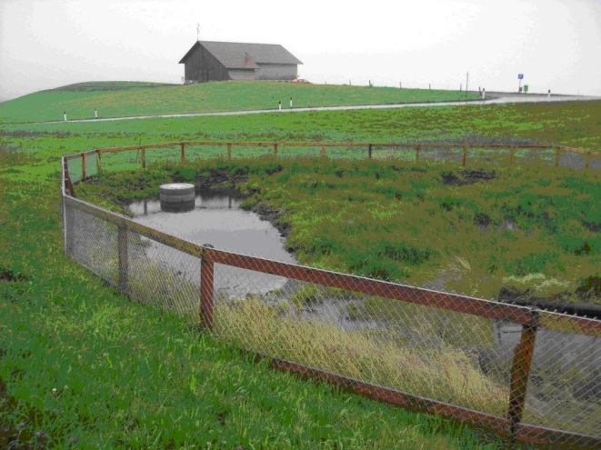
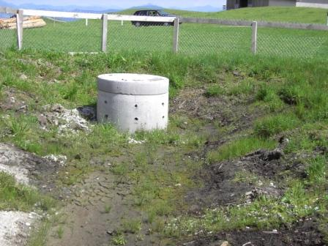

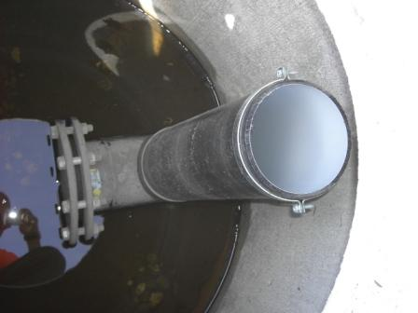
Notüberlauf
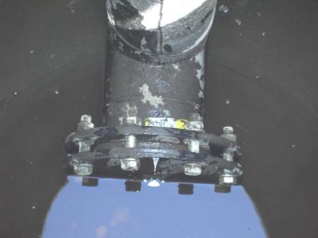

einfache runde Öffnung

Viele weitere Beispiele von in der Region ausgeführten Retentionsmöglichkeiten sind im
Ordner "Regenwasserbewirtschaftung" beim Amt für Umweltschtutz einsehbar
(inkl. Plangrundlagen und Kontaktadressen).

